상품제안서
남녀공용 기능성 아웃도어 무지 투톤 캡 야구모자 (309) | 상품코드: F26524

 |  |  |  |  |  |  | 02-412-0044 | www.easy1.co.kr
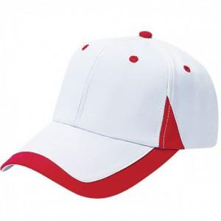

【상세/제작정보】 | 주문전 재고문의 꼭 부탁드립니다. 실크인쇄,자수인쇄 별도문의

【인쇄/포장옵션】 | / 포장불가능

【공급단가】 | 수량 | 100~ | 300~ | 500~ | 1,000~ | 3,000~
*VAT별도 | 단가 | 5,000원 | 4,920원 | 4,800원 | 4,680원 | 4,600원

【상품 URL】 | https://dev.easy1.co.kr:443/src/goods_detail.php?gdno=26524

